Sheet1
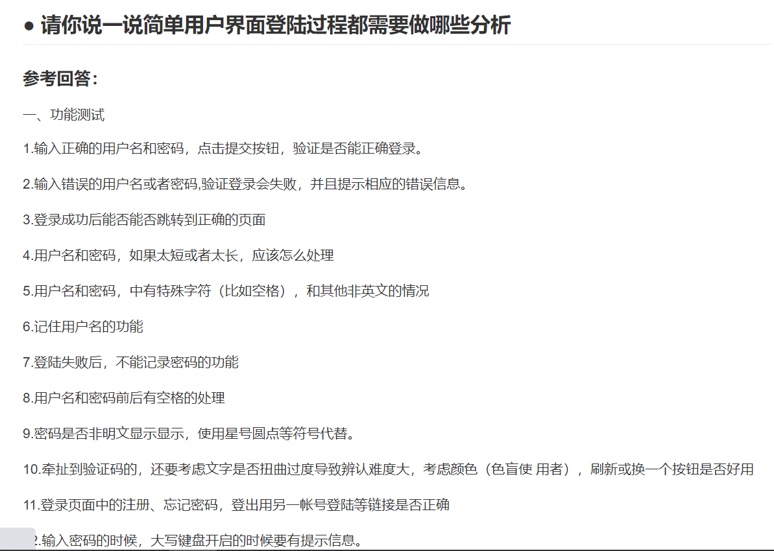
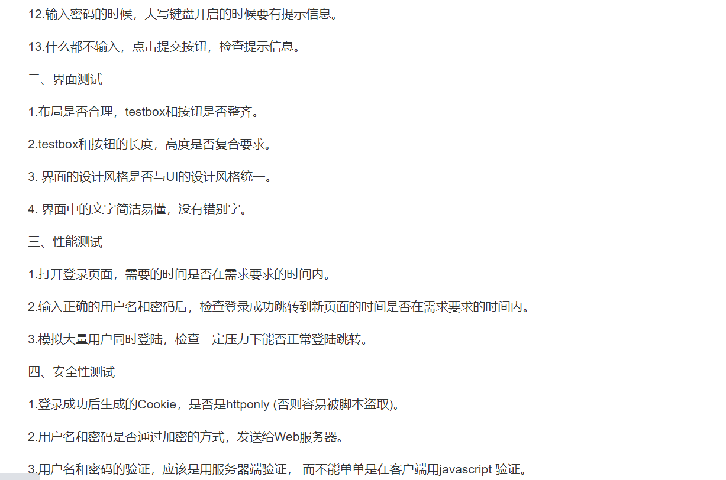
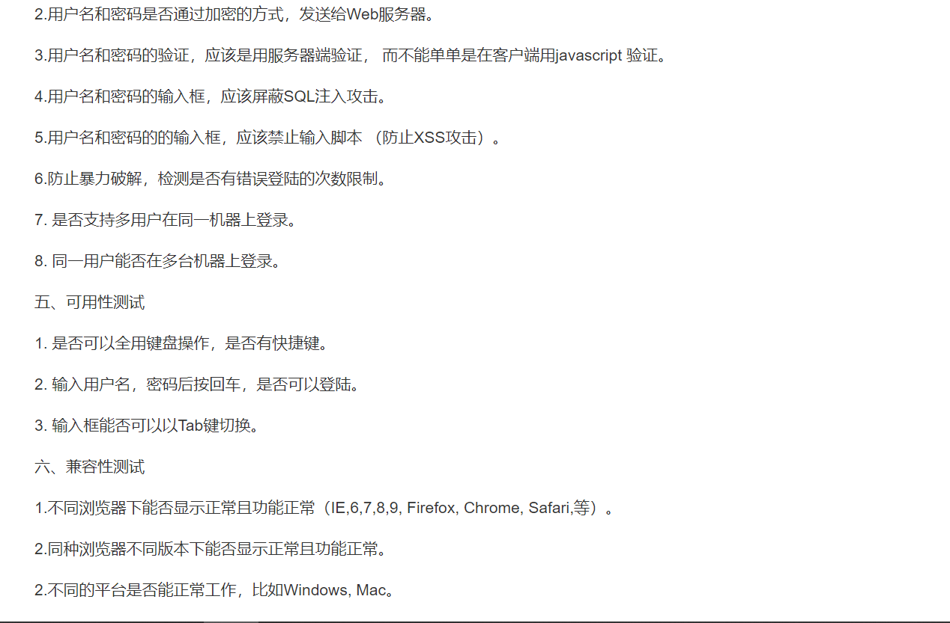
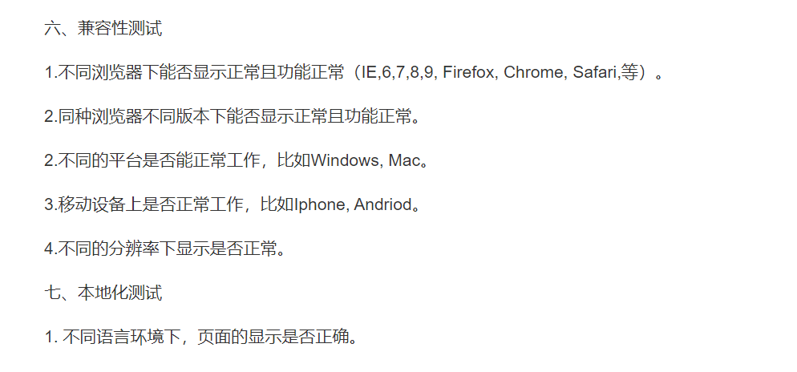
用例编号 | 用例标题 | 测试类别 | 测试模块 | 用例级别（优先级） | 用例描述 | 前置条件 | 执行步骤 | 预期结果 | 实际结果
 |  | 如：基础测试（功能测试、数据交互测试）、异常测试（例：图里的场景干扰）、兼容测试、界面测试（图里的UI/UE体验）、安全性测试、可用性测试（主要是下方标红的四个测试）
lxh001 | 文字消息发送 | 功能测试 | 聊天-聊天会话功能 | P1 | 测试是否能正常发送文字消息 | 无 | 1、登录账号 2、向联系人1发送文字消息“你好” | 消息成功发送 | 消息成功发送
lxh002 | 空消息发送 | 功能测试 | 聊天-聊天会话功能 | P1 | 测试是否能发送空消息 | 无 | 1、登录账号 2、向联系人1发送空消息 | 消息发送失败 | 消息发送失败
lxh003 | 选中文本消息 | 功能测试 | 聊天-聊天会话功能 | P1 | 测试是否能够选中文本消息 | 无 | 1、登陆账号 2、向联系人1发送文字消息“你好” 3、鼠标选中“你好”文本 | 文本被选中 | 文本未被选中
lxh004 | 撤回消息 | 功能测试 | 聊天-聊天会话功能 | P1 | 测试是否能够撤回已发送的消息 | 无 | 1、登陆账号 2、向联系人1发送文字消息“你好” 3、鼠标右击选中“你好”消息，点击撤回 | 消息成功被撤回 | 消息不支持撤回操作
lxh005 | 删除消息 | 功能测试 | 聊天-聊天会话功能 | P1 | 测试是否能够删除已发的消息 | 无 | 1、登陆账号 2、向联系人1发送文字消息“你好” 3、鼠标右击选中“你好”消息，点击删除 | 消息成功被删除 | 消息不支持删除操作
lxh006 | 网址识别 | 功能测试 | 聊天-聊天会话功能 | P2 | 测试系统是否能够识别聊天消息中的网址，点击是否可以跳转到该网址 | 无 | 1、登陆账号 2、向联系人1发送消息“http://www.baidu.com” 3、点击该网址 | 成功跳转到该网址页面 | 成功跳转到该网址页面
lxh007 | 敏感信息识别 | 功能测试 | 聊天-聊天会话功能 | P1 | 测试系统是否能够识别聊天消息中的敏感信息，并进行阻拦 | 无 | 1、登陆账号 2、向联系人1发送消息“法轮功“ | 消息未成功发送，自动被拦截 | 消息成功发送，未被拦截
lxh008 | emoj表情发送 | 功能测试 | 聊天-聊天会话功能 | P3 | 测试系统是否能够通过字符发送表情 | 无 | 1、登陆账号 2、向联系人1发送消息“:grinning: “ | 成功发送微笑表情 | 成功发送微笑表情
lxh009 | 代码发送 | 功能测试 | 聊天-聊天会话功能 | P2 | 测试系统是否能够通过聊天窗口发送代码 | 无 | 1、登陆账号 2、向联系人1发送消息“ <html> <head> <meta charset='utf-8'> </head> <body> <form name="form1">iframe的内层 密码<input type="text" name="passwd" value="password1"> </form> </body> </html>" | 成功显示代码 | 未成功显示代码
lxh010 | 聊天文件下载 | 功能测试 | 聊天-聊天会话功能 | P1 | 测试系统是否能够通过聊天窗口下载文件 | 无 | 1、登陆账号 2、下载联系人1发送的文件 | 文件下载成功 | 文件下载成功
lxh011 | 图片发送 | 功能测试 | 聊天-聊天会话功能 | P1 | 测试系统是否能通过聊天窗口发送图片 | 无 | 1、登陆账号 2、点击发送图片按钮 3、点击”照片“ 4、点击”图库“ 5、选择相册 6、选中所要发送的图片 | 图片发送成功 | 图片发送成功
lxh012 | 照片发送 | 功能测试 | 聊天-聊天会话功能 | P1 | 测试系统是否能通过聊天窗口发送照片 | 无 | 1、登陆账号 2、点击发送图片按钮 3、点击”拍照“ 4、点击”开启摄像头“ 5、点击拍照 6、点击对勾 | 照片发送成功 | 照片发送成功，照片发送后在界面上逆时针旋转了90°，用户体验不好
lxh013 | 照片发送 | 功能测试 | 聊天-聊天会话功能 | P1 | 测试系统在未开启摄像头情况下，是否能通过聊天窗口发送照片 | 无 | 1、登陆账号 2、点击发送图片按钮 3、点击”拍照“ 4、点击”开启摄像头“ 5、点击拍照 6、点击对勾 | 照片发送成功，照片为黑图片 | 照片发送成功，照片为黑色图片
lxh014 | 照片发送 | 功能测试 | 聊天-聊天会话功能 | P1 | 测试系统能否通过聊天系统发送照片，拍照设置3s延时 | 无 | 1、登陆账号 2、点击发送图片按钮 3、点击”拍照“ 4、点击”开启摄像头“ 5、点击一次延时按钮 6、点击拍照 7、点击对勾 | 照片发送成功，延时3s拍照 | 照片发送成功，延时3s拍照
lxh015 | 照片发送 | 功能测试 | 聊天-聊天会话功能 | P1 | 测试系统能否通过聊天系统发送照片，拍照设置网格线 | 无 | 1、登陆账号 2、点击发送图片按钮 3、点击”拍照“ 4、点击”开启摄像头“ 5、点击一次延时按钮 6、点击拍照 7、点击对勾 | 照片发送成功，拍摄时有网格线 | 照片发送成功，拍照时有网格线
lxh016 | 照片发送 | 功能测试 | 聊天-聊天会话功能 | P1 | 测试系统能否通过聊天系统发送照片，设置拍照方向 | 无 | 1、登陆账号 2、点击发送图片按钮 3、点击”拍照“ 4、点击”开启摄像头“ 5、点击方向旋转按钮 6、点击拍照 7、点击对勾 | 照片发送成功，照片倒置 | 照片发送成功，照片倒置，用户体验不好
lxh017 | 截屏发送 | 功能测试 | 聊天-聊天会话功能 | P1 | 测试系统能否通过聊天系统发送截屏图片 | 无 | 1、登陆账号 2、点击发送图片按钮 3、点击”拍照“ 4、点击”实时截取屏幕“ 5、拖拽窗口至需要截取的位置 6、调整截取大小 7、点击拍照 8、点击对勾 | 截图发送成功 | 截图发送成功，截图发送后在界面上逆时针旋转90°，并且截屏整体大小不可控，用户体验不好
lxh018 | 截屏发送 | 功能测试 | 聊天-聊天会话功能 | P1 | 测试系统能否通过聊天系统发送截屏图片，截屏时设置3s延时 | 无 | 1、登陆账号 2、点击发送图片按钮 3、点击”拍照“ 4、点击”实时截取屏幕“ 5、点击3s延时设置 6、拖拽窗口至需要截取的位置 7、调整截取大小 8、点击拍照 9、点击对勾 | 截图发送成功，延时3s截屏 | 截图发送成功，延时3s截屏
lxh019 | 截屏发送 | 功能测试 | 聊天-聊天会话功能 | P1 | 测试系统能否通过聊天系统发送截屏图片，截屏时设置网格线 | 无 | 1、登陆账号 2、点击发送图片按钮 3、点击”拍照“ 4、点击”实时截取屏幕“ 5、点击设置网格线 6、拖拽窗口至需要截取的位置 7、调整截取大小 8、点击拍照 9、点击对勾 | 截屏发送成功，拍摄时有网格线 | 截屏发送成功，拍摄时有网格线
lxh020 | 截屏发送 | 功能测试 | 聊天-聊天会话功能 | P1 | 测试系统能否通过聊天系统发送截屏图片，截屏时设置方向 | 无 | 1、登陆账号 2、点击发送图片按钮 3、点击”拍照“ 4、点击”实时截取屏幕“ 5、点击设置截屏方向 6、拖拽窗口至需要截取的位置 7、调整截取大小 8、点击拍照 9、点击对勾 | 截屏发送成功，拍摄方向倒置 | 截屏发送成功，拍摄方向倒置
lxh021 | 艾特提示成员功能 | 功能测试 | 聊天-聊天会话功能 | P1 | 测试系统能否通过聊天窗口 | 无 | 1、登录账号 2、聊天窗口输入”@陆绎“ 3、点击发送 | 艾特成员成功 | 艾特成员成功

基础测试：基本功能、数据交互（边界值、异常数据等）基本功能测试，可以通过功能分析、因果分析方法，将功能分层，逐级细化，先画出框架、草图，再文字细化。这一部分在一轮完整的测试后，通常即可保证该功能基本是完备的，之后的问题一般是出现在基本功能之上的特殊状况中。因此，这一环节中，可以暂不考虑功能实现的好坏、特殊场景及特殊操作的影响，也就将基本功能测试点和其他特殊测试内容进行了分离。这样组织，也有利于裁剪测试用例，将更多的精力放在容易发生问题的部分，而这一部分的基本功能则可以通过特殊状况的检验而覆盖到。 数据交互测试，主要是在基本功能的基础上，考虑各种输入输出。一般基本功能容易在边界附近出现问题。这里可以根据梳理初的基本功能草图，确定哪些部分可能存在相应的问题，然后加以构造。例如，输入的数值范围、字符长短、内容缺失、字符/数字类型是否支持等。 异常测试：中断测试（来电、短信、闹钟、日历、锁屏、弹窗等）、应用交互（资源抢夺、应用切换等）、手势测试（快速连续点击、多触屏点点击、滑动手势等）、硬件异常（存储空间不足等）在设备平台强大的功能背景下，应用于应用之间，会存在执行状态被打断的情况，例如：来电、短信、闹钟、日历、锁屏、弹窗等；而在应用层更低一层的资源层面，也会存在这资源抢夺及公用的情况，例如：音频资源、摄像资源、内存占用等。 兼容测试：网络兼容、操作系统兼容、分辨率兼容、版本兼容、硬件设备兼容（蓝牙、存储卡等）、第三方应用兼容（输入法等） 兼容测试是指新开发的软件在某一特定环境（例如：特定硬件平台、特定操作系统）下，与各应用软件之间的能够很好的运行。

常见用例：
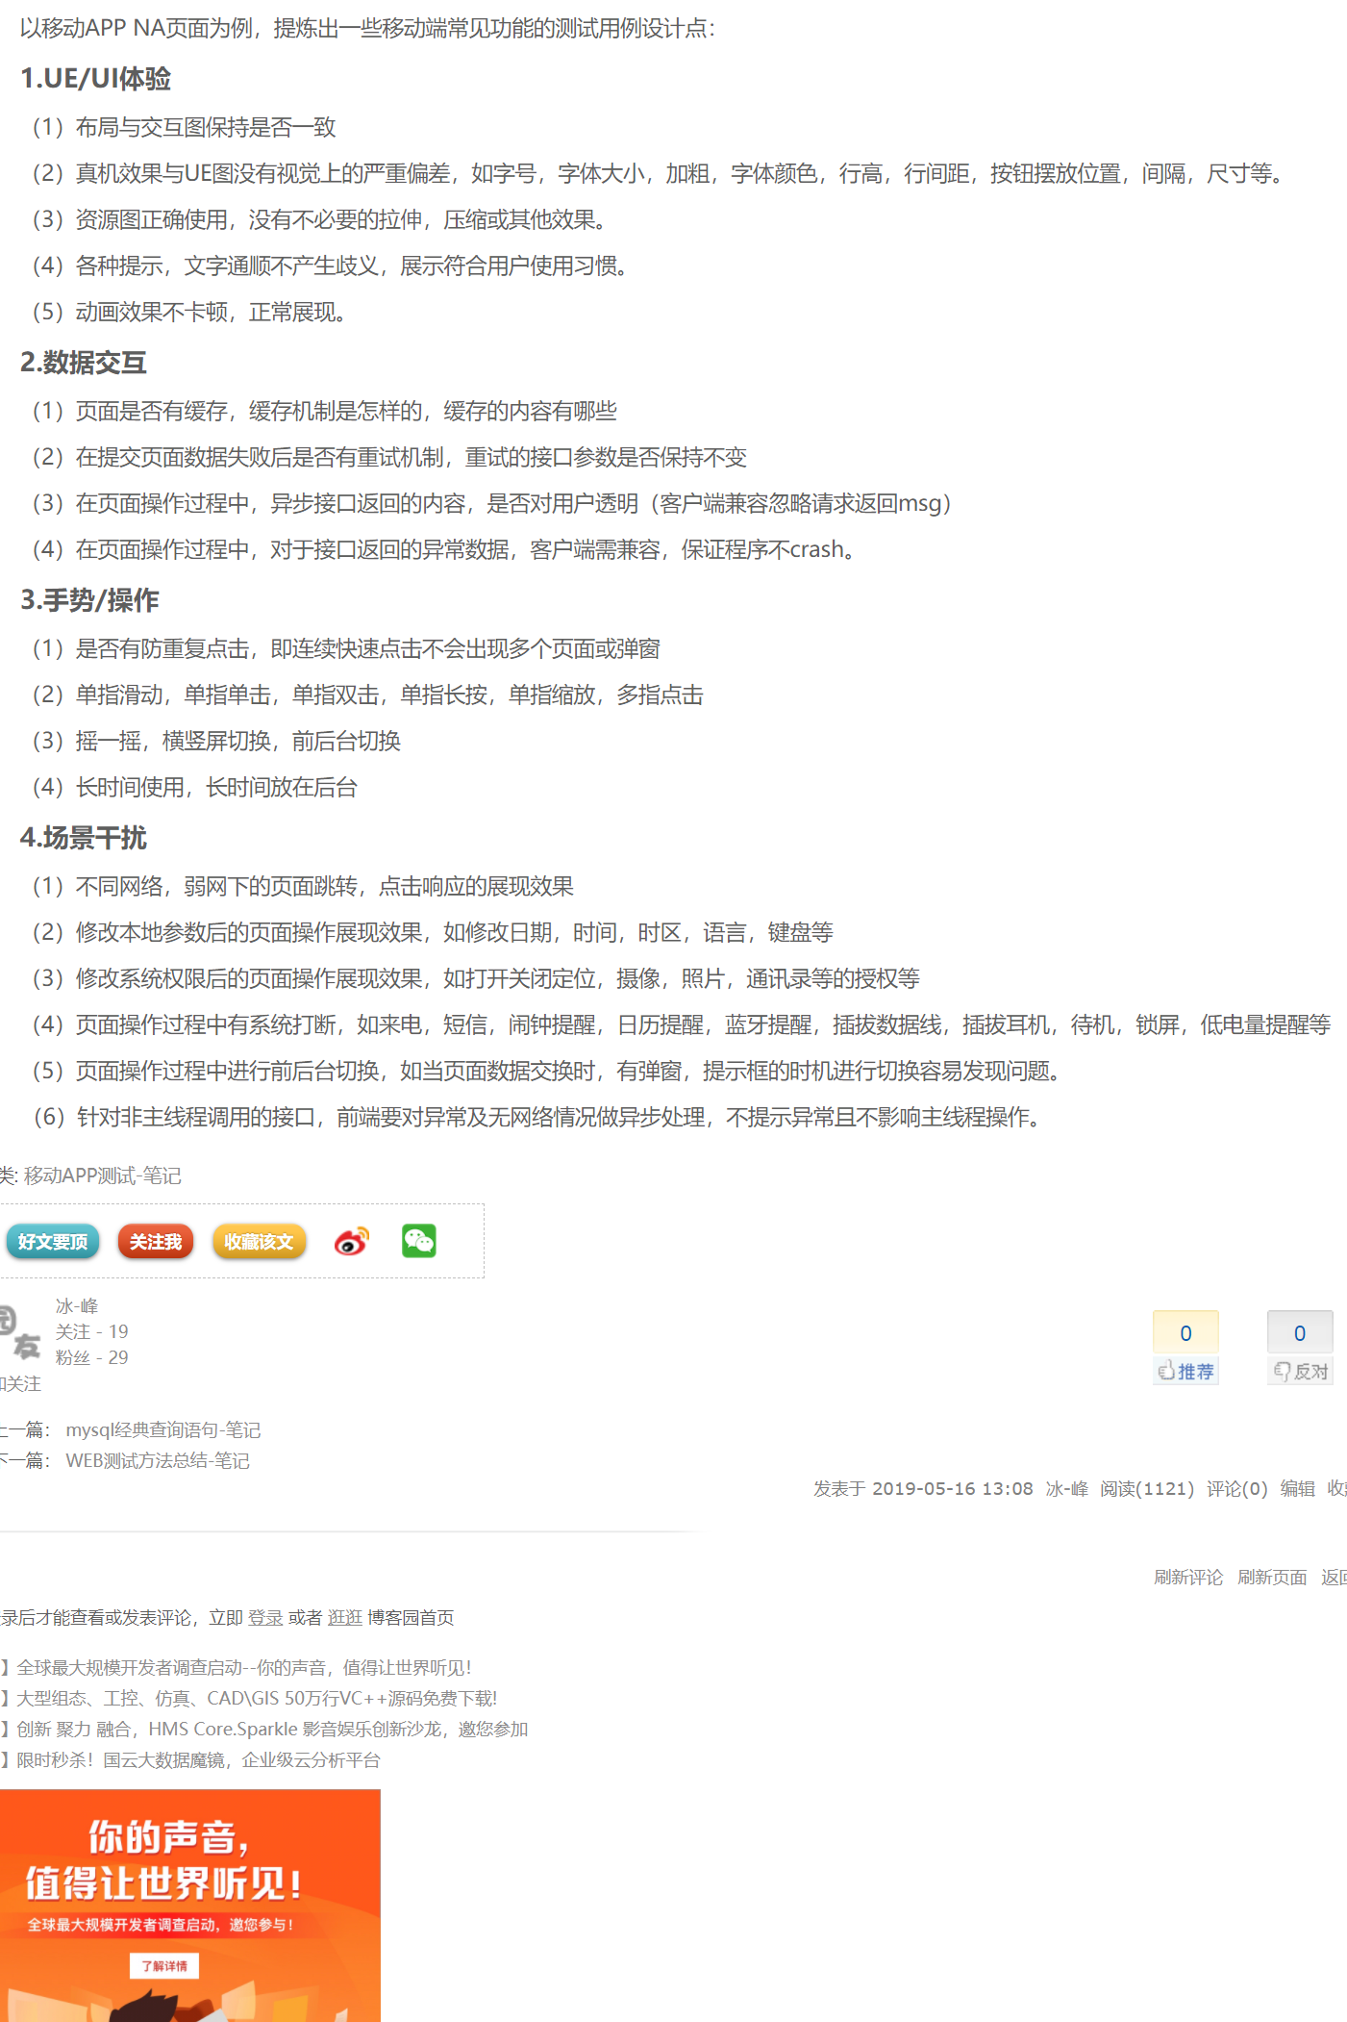

可以做个分析上的思路

